191031
목 차

 | 우보천리(牛步千里)
 | 강사IP | \\211.238.142.124
 | Mail | jamesol@paran.com
 | Café | https://cafe.naver.com/kndjang

 | JDK 환경설정
 | URL | https://www.oracle.com/technetwork/java/javase/downloads/jdk8-downloads-2133151.html

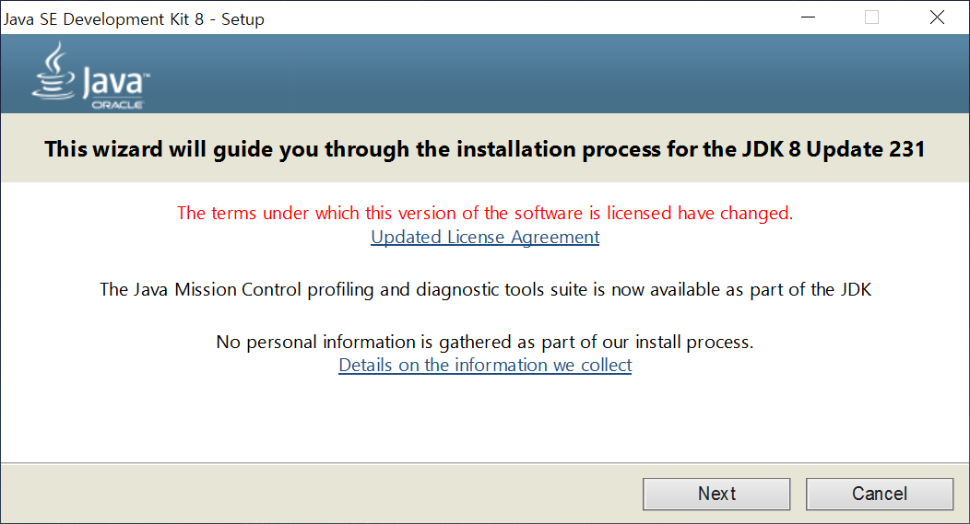

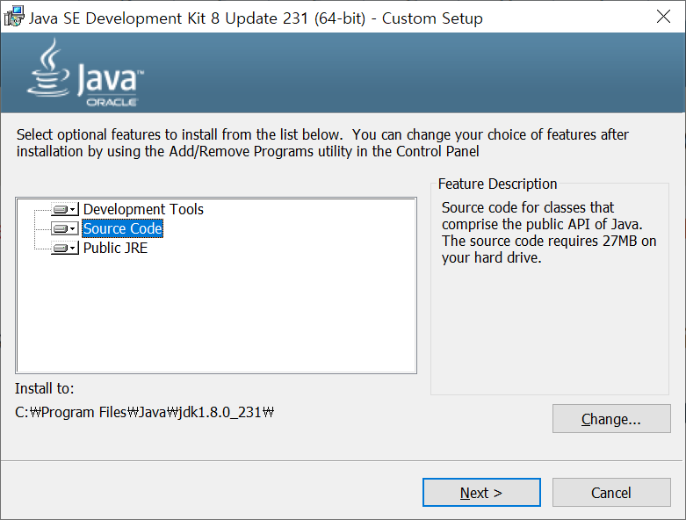

^

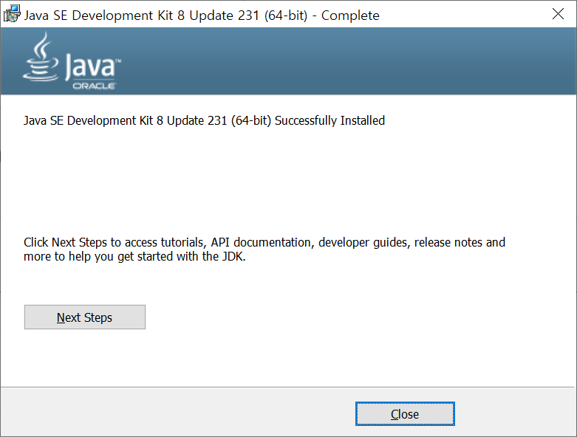

^

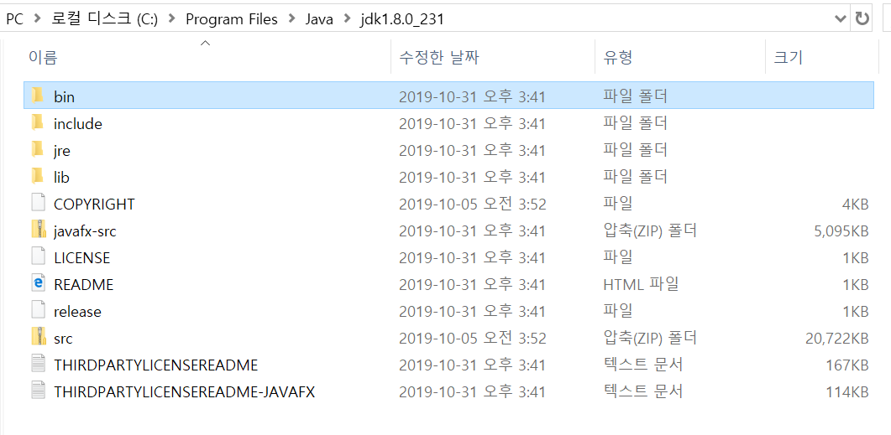

 | JAVA_HOME | C:\Program Files\Java\jdk1.8.0_231
 | PATH | C:\Program Files\Java\jdk1.8.0_231\bin
 | = | %JAVA_HOME%bin

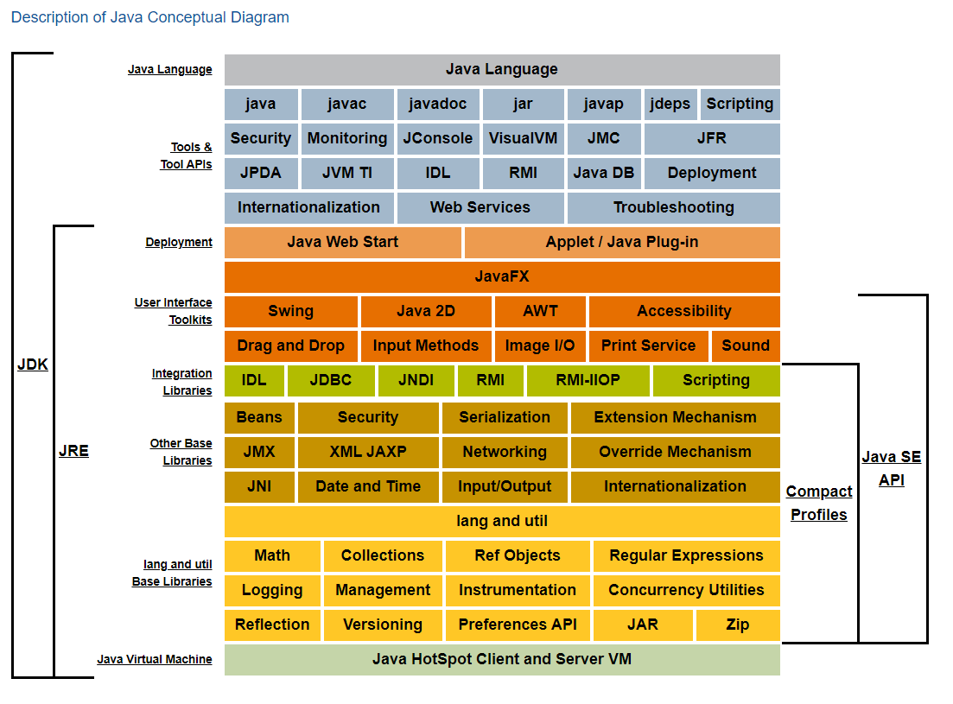

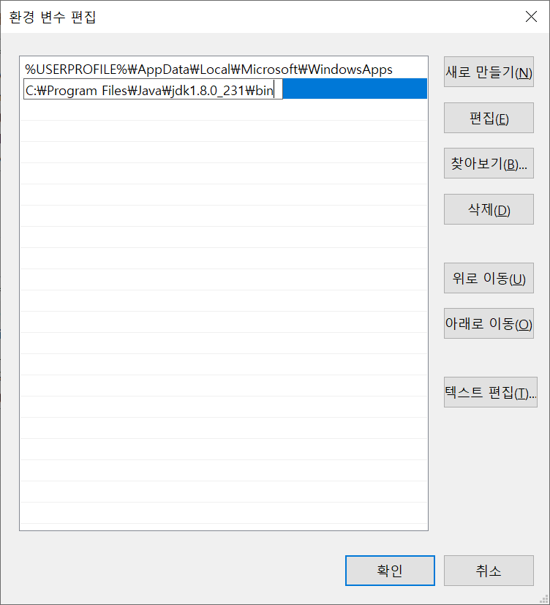

 | 검증 | C:\Users\sist>echo %JAVA_HOME%
 | java_home | C:\Program Files\Java\jdk1.8.0_231

 |  | C:\Users\sist>java -version
 |  | java version "1.8.0_231"
 |  | Java(TM) SE Runtime Environment (build 1.8.0_231-b11)
 |  | Java HotSpot(TM) 64-Bit Server VM (build 25.231-b11, mixed mode)

public class Hello{
public static void main(String []args){
System.out.println("Hello,world!");
}
}

 | 컴파일 | 소스코드 '-> *.class
 |  | D:\Java_20191031\01_Java\workspace>javac Hello.java

 | 실행 | *.class
 |  | D:\Java_20191031\01_Java\workspace>java Hello

191101
목 차

 | 우보천리(牛步千里)
 | 강사IP | \\211.238.142.124
 | Mail | jamesol@paran.com
 | Café | https://cafe.naver.com/kndjang
 | SE API | https://docs.oracle.com/javase/8/docs/api/

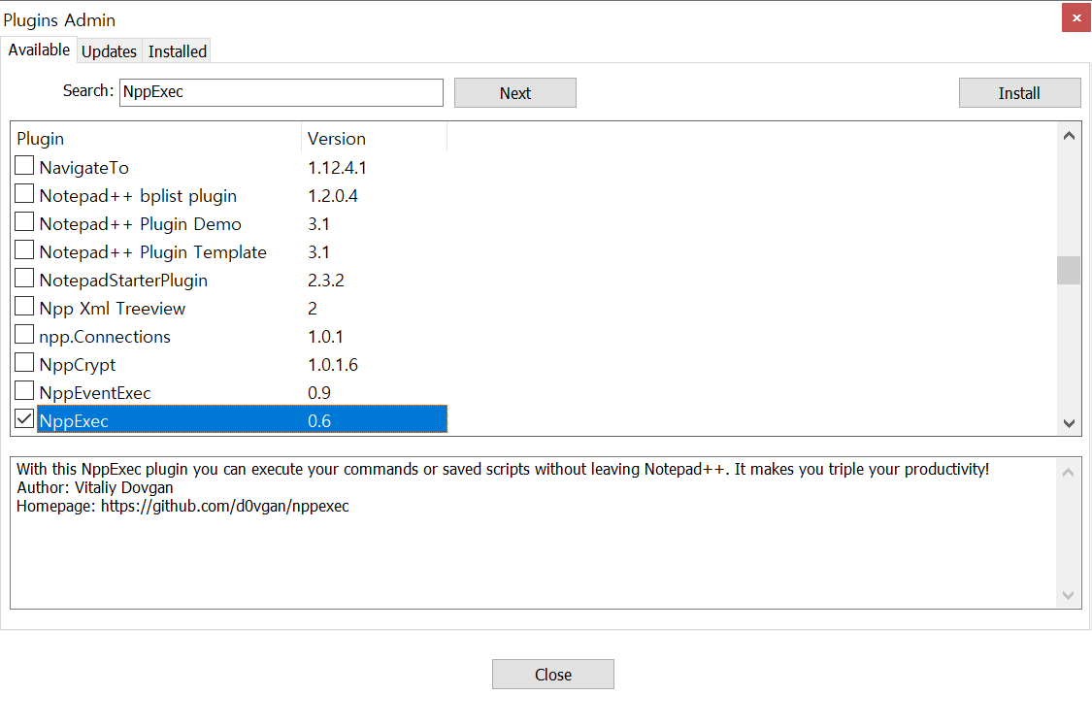
 | Notepadd++
 | javac
 | java

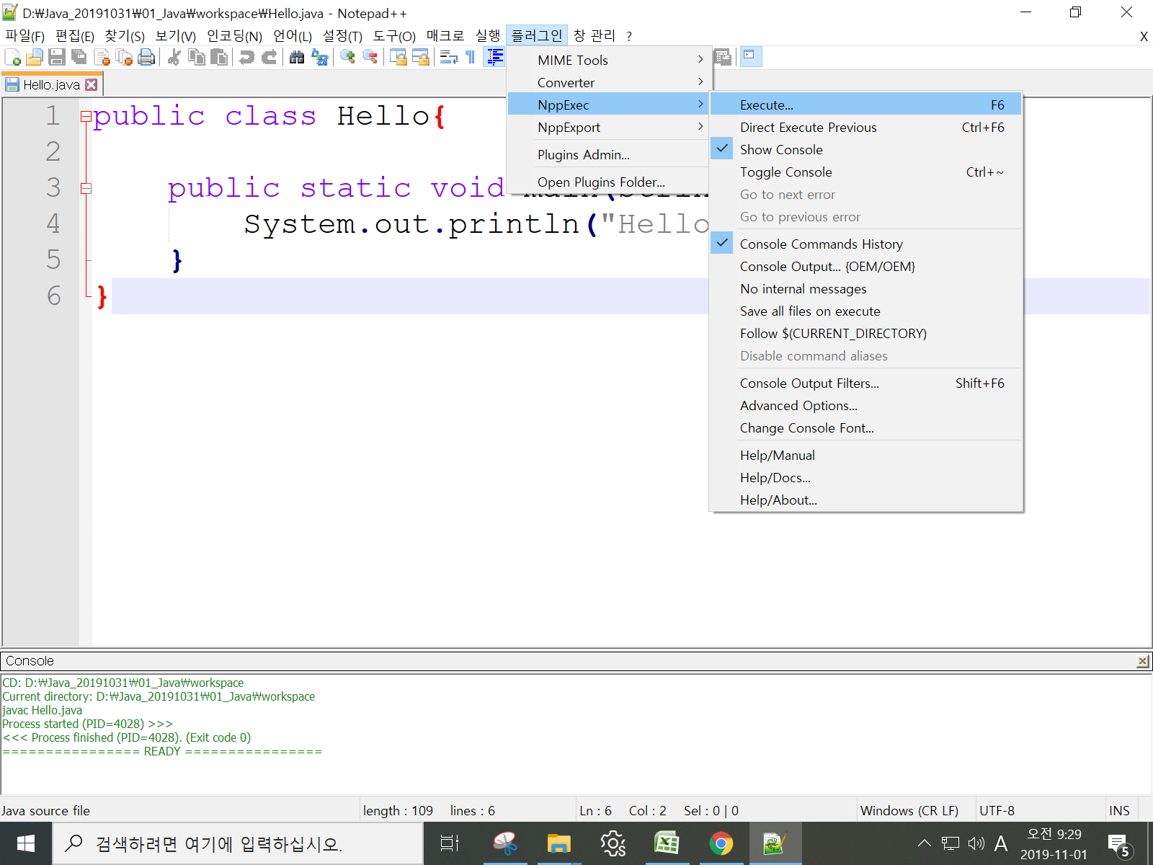

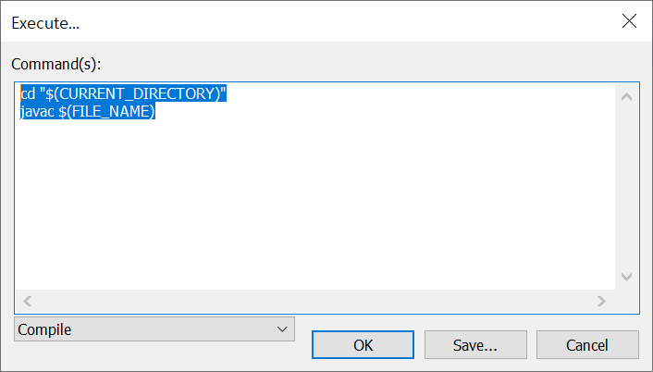

^ |  | cd "$(CURRENT_DIRECTORY)"
 |  | javac $(FILE_NAME)

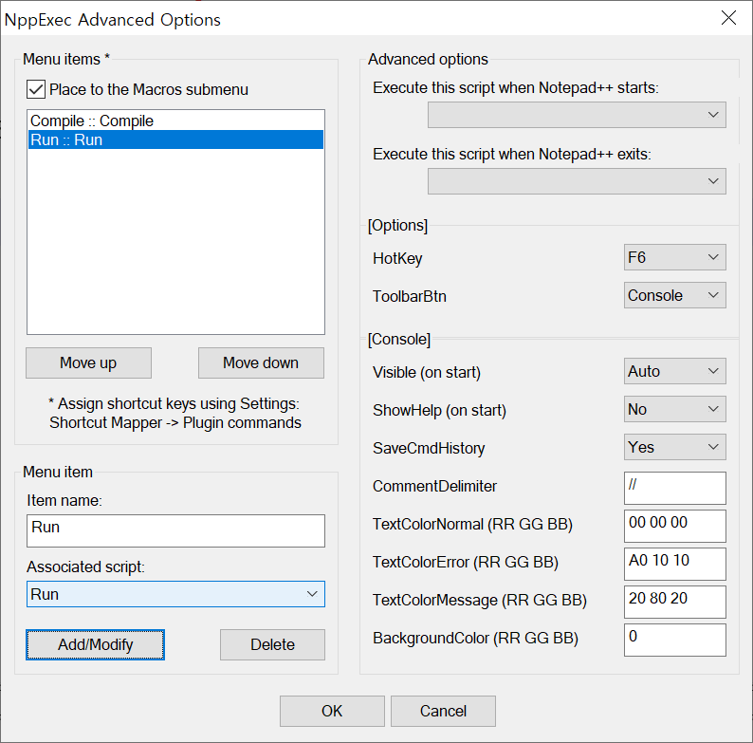

^

 | 자바DOC
 | javadoc | D:\Java_20191031\01_Java\workspace>javadoc Hello.java

 | 디컴파일러
 | javap | D:\Java_20191031\01_Java\workspace>javap Hello.class
 |  | Compiled from "Hello.java"
 |  | public class Hello {
 |  | public Hello();
 |  | public static void main(java.lang.String[]);
 |  | }
 | 압축
 | jar
 |  | D:\Java_20191031\01_Java\workspace>jar -cvf hello_classes.jar Hello.class Hello02.class

 | 압축물 내용확인 | D:\Java_20191031\01_Java\workspace>jar -tvf hello_classes.jar
 |  | 0 Fri Nov 01 10:38:20 KST 2019 META-INF/
 |  | 69 Fri Nov 01 10:38:20 KST 2019 META-INF/MANIFEST.MF
 |  | 451 Fri Nov 01 10:00:06 KST 2019 Hello.class
 |  | 405 Fri Nov 01 10:31:06 KST 2019 Hello02.class

 | command | 설명 | 비고
 | javac | 컴파일 | ex) javac Hello.java | Hello.class생성
 | java | 실행 | ex) java Hello
 | javadoc | document생성 | ex) javadoc Hello.java
 | jar | 압축 | ex) jar -cvf 생성jar.jar 압축01.class 압축02.class
 |  | 해제 | ex) jar -xvf 생성jar.jar
 | javap | 디컴파일 | ex) javap Hello.class
Hello.class
 | H
컴퓨터(하드웨어)
OS(windows)
window용 JVM
Java 애플리케이션
컴퓨터(하드웨어)
OS(Linux)
linux용 JVM
Java 애플리케이션
컴퓨터(하드웨어)
OS(Mac)
mac용 JVM
Java 애플리케이션

 | Write once, run any where.

 | 변수(variable) | 값을 저장할 수 있는 메모리상의 공간.
 |  | int age;//age변수를 int type으로 선언.
 |  | int a,b;//int a; int b;
 | * 변수의 Type
 |  | 값 | 문자: char,String
 |  |  | 숫자: | 정수: byte,short,int,long
 |  |  |  | 실수: float,double
 |  |  | 논리: boolean

 | ** 변수의 Type | 기본형(Primitive type) | :boolean, char,byte,short,int,long,float,double
 |  |  | :값

 |  | 참조형(Reference type) | :기본형을 제외한 나머지(String, System등)
 |  |  | :객체의 주소를 저장( 4byte)
 | 변수 초기화 | 다른 프로그램에의해 저장된(쓰레기) 값을 임이의 값으로 초기화 하는것.
 |  | age = 0;//int age= 28;
package kr.co.sist;
public class VariableEx01 {
public static void main(String[] args) {
int year;
year = 0;
int age = 29;
System.out.println("year:"+year);
System.out.println("age:"+age);
}
}

 | year:0
 | age:29

영문자동변환_OFF
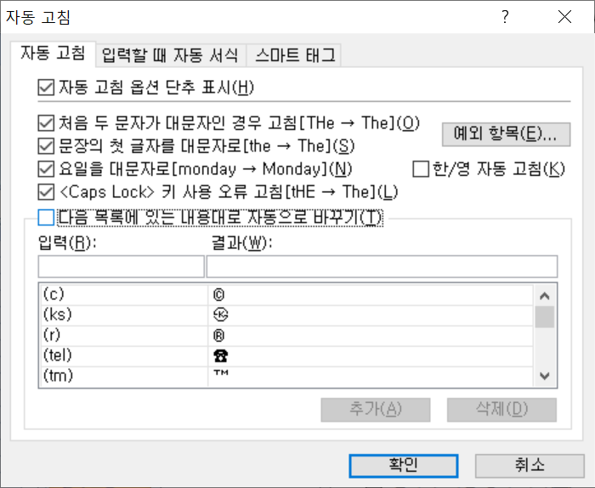
목 차

 | 우보천리(牛步千里)
 | 강사IP | \\211.238.142.124
 | Mail | jamesol@paran.com
 | Café | https://cafe.naver.com/kndjang

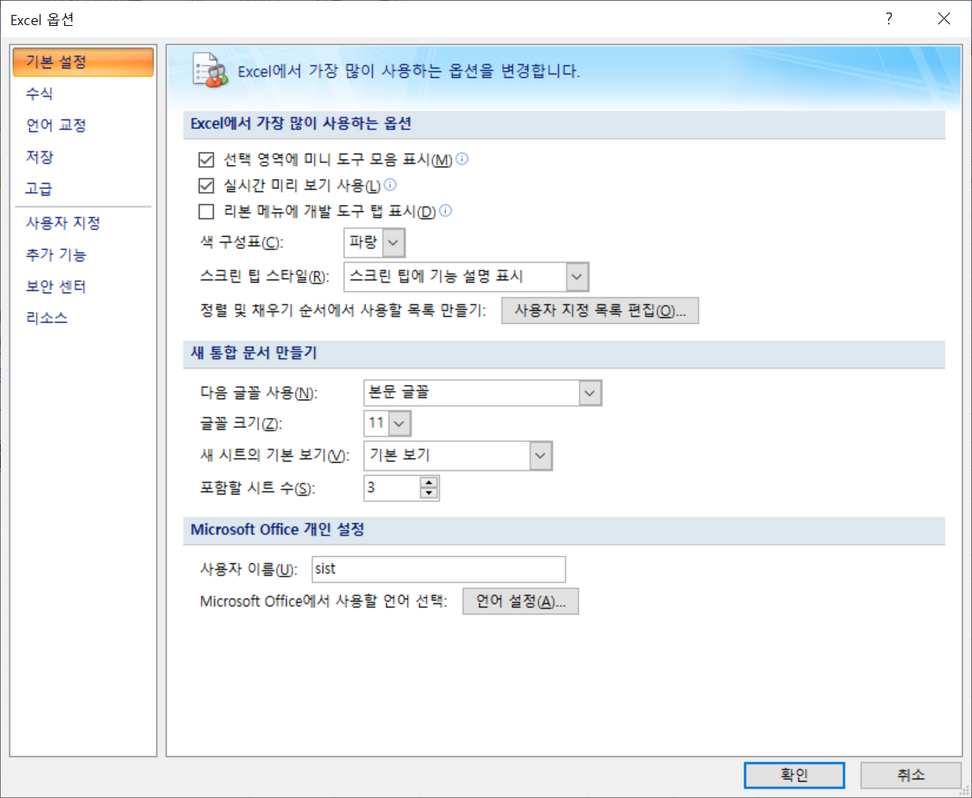

^

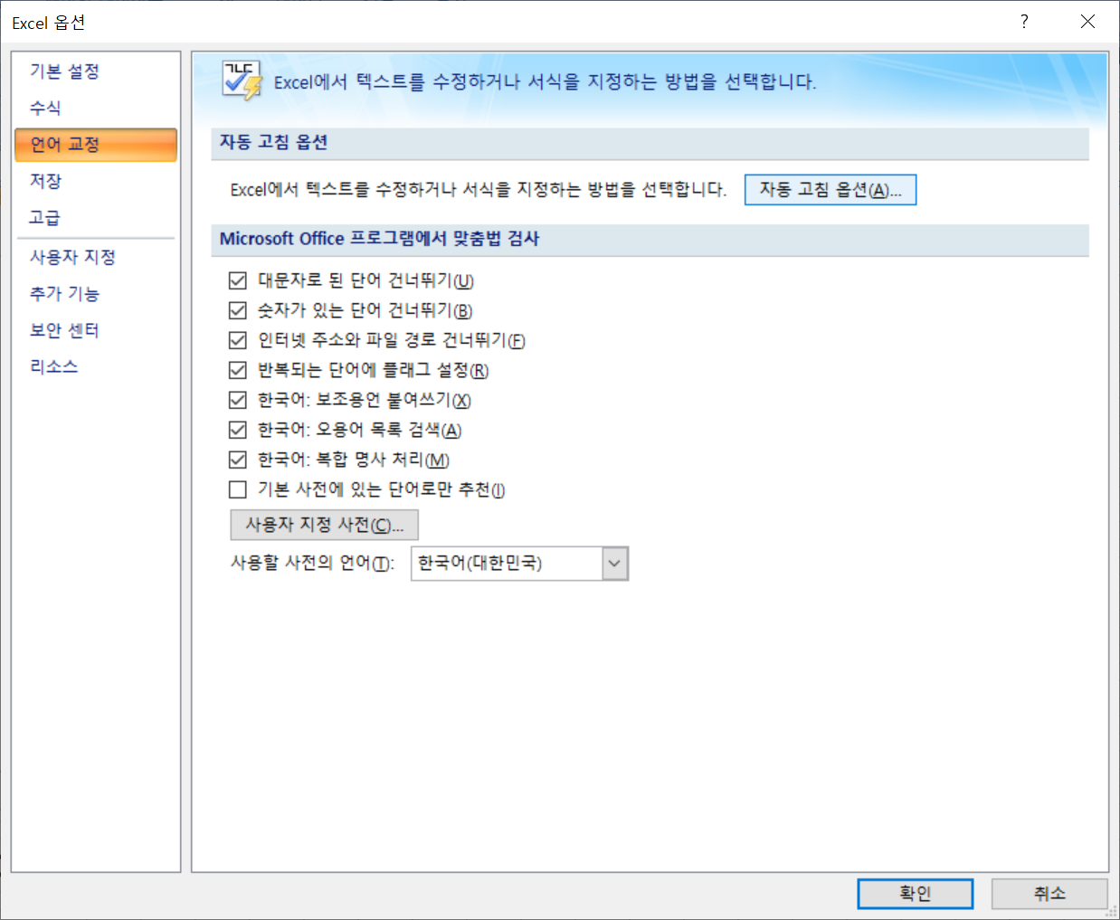

^

Quiz
목 차

 | 우보천리(牛步千里)
 | 강사IP | \\211.238.142.124
 | Mail | jamesol@paran.com
 | Café | https://cafe.naver.com/kndjang
 | SE API | https://docs.oracle.com/javase/8/docs/api/
 | No. | 문제 | 비고
D:\Java_20191031\01_Java\workspace>java -jar HelloRun.jar
Hello,world!
Java 2 day 한글
 | 1 | Hello.jar 실행 할수 있게 작성하세요. | 2019-11-01

 |  |  | 2 | 46 | 나머지
 |  |  |  | 23 | 0
 |  |  |  | 11 | 1
 |  |  |  | 5 | 1
 |  |  |  | 2 | 1
 |  |  |  | 1 | 0

^

^

